상품제안서
마이브렐라 MX6 10K 뉴트럴 3단 자동 우산 | 상품코드: S47046

 |  |  |  |  |  |  | 02-713-8555 | www.synergygift.co.kr
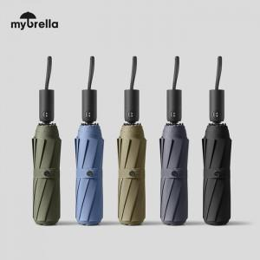

【상세/제작정보】 | 풀칼라 인쇄 별도 문의 바랍니다.

【인쇄/포장옵션】 | [손잡이] 실크, [손잡이] 풀칼라, [원단] 실크, [원단] 풀칼라 / 포장지포장

【공급단가】 | 수량 | 30~ | 100~ | 500~ | 1,000~ | 3,000~
*VAT별도 | 단가 | 10,800원 | 10,450원 | 9,940원 | 9,690원 | 9,520원

【상품 URL】 | https://www.synergygift.co.kr:443/src/goods_detail.php?gdno=47046

